画面设计
商城基本设计 |  |  |  |  |  |  | 商城名 | 找靓机 | 创建日期 | 2019-12-23
 |  |  |  |  |  |  |  |  | 创建者 | 李慢慢
更新履历 |  |  |  |  |  |  | 商城名 | 找靓机 | 更新日期
 |  |  |  |  |  |  |  |  | 更新者
1. 页面设计

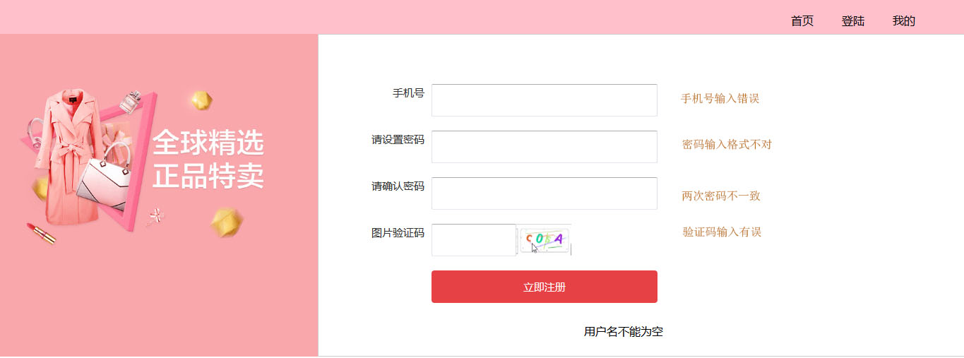

手机号输入框

密码输入框

信息提示文字

确认密码框

图片显示验证码按钮
验证码输入框
注册按钮

2. 画面项目
 |  | 2-1 表示项目

 |  |  | 项目名称 |  | 项目设定
 |  |  | 提示信息 |  | 进行提示信息显示
 |  | 2-2 控件

 |  | 控件名称 |  | 控件类型 |  | 功能
 |  | 注册按钮 |  | 按钮 |  | 按检索条件检索入库
 |  | 手机号输入框 |  | 输入框 |  | 输入手机号，默认为空
 |  | 密码输入框 |  | 输入框 |  | 输入密码，默认为空
 |  | 确认密码输入框 |  | 输入框 |  | 输入密码，默认为空
 |  | 验证码输入框 |  | 输入框 |  | 输入验证码，默认为空
 |  | 图片显示验证码按钮 |  | 按钮 |  | 点击随机生成四位数字

3. 事件
 | 1.获取所有message数据并存放于session中
 | 2.当密码,确认密码和手机号正确时，点击注册按钮，验证通过进行页面跳转至登陆页面,验证不通过进行页面跳转至注册页面

